前提条件
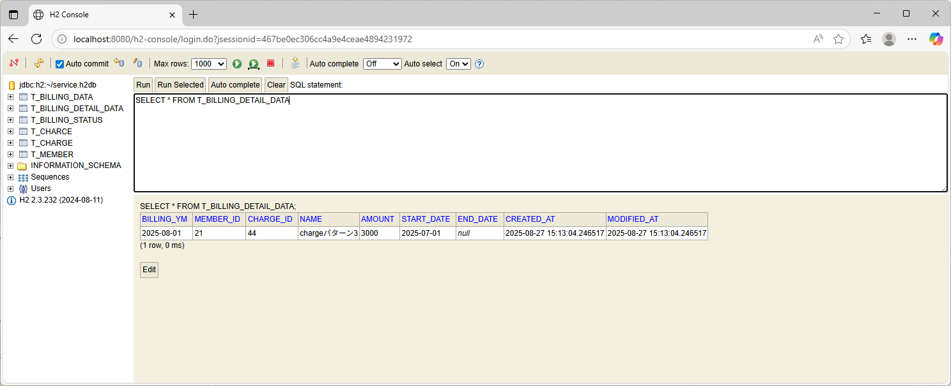
あらかじめ、加入者テーブルと料金テーブルは空、3つのテーブル（請求データ状態テーブル、請求データテーブル、請求明細データテーブル）には予めデータを入れておく。

加入者テーブル（空） | 料金テーブル（空）
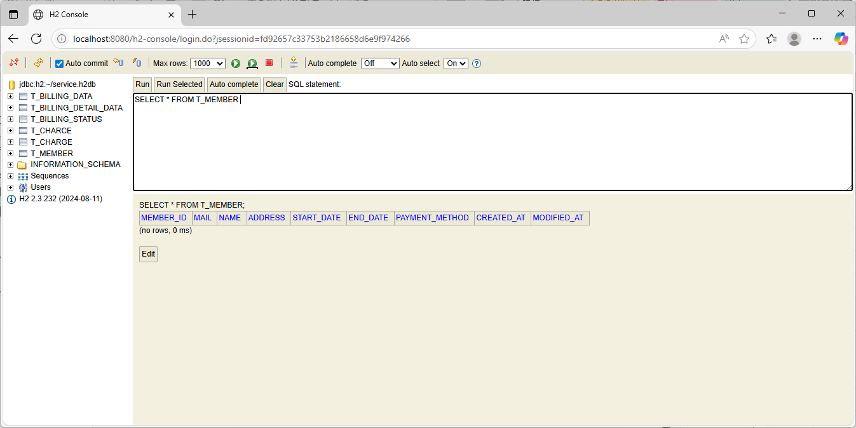
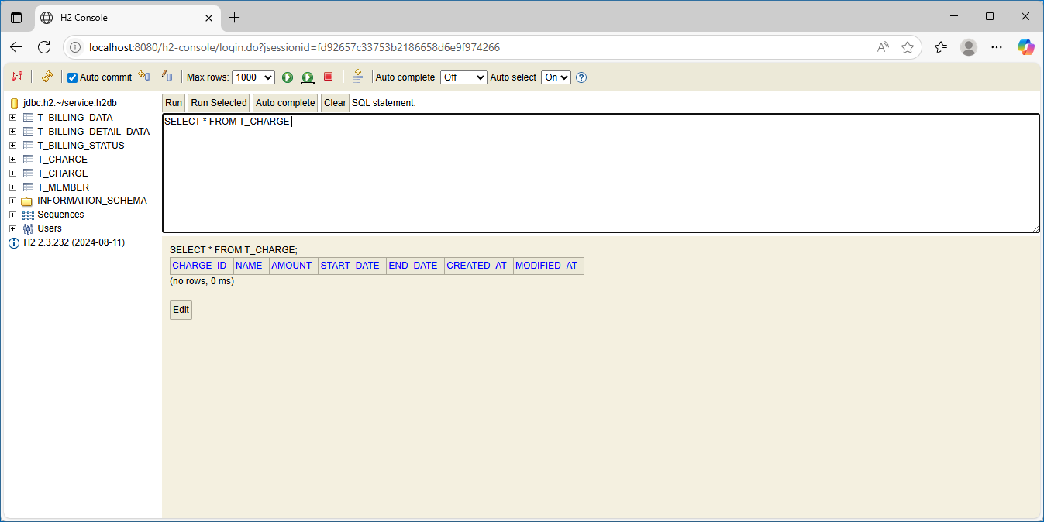

請求データ状況テーブル：1件（対象年月：202508）
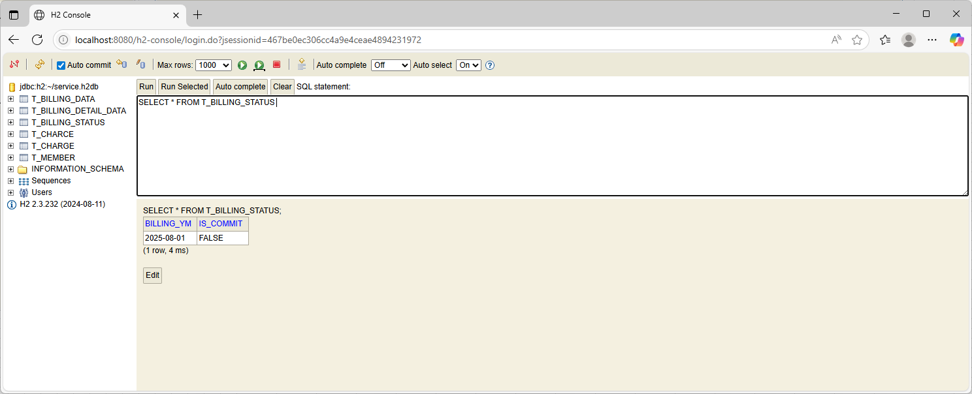

請求データテーブル：1件（対象年月：202508）
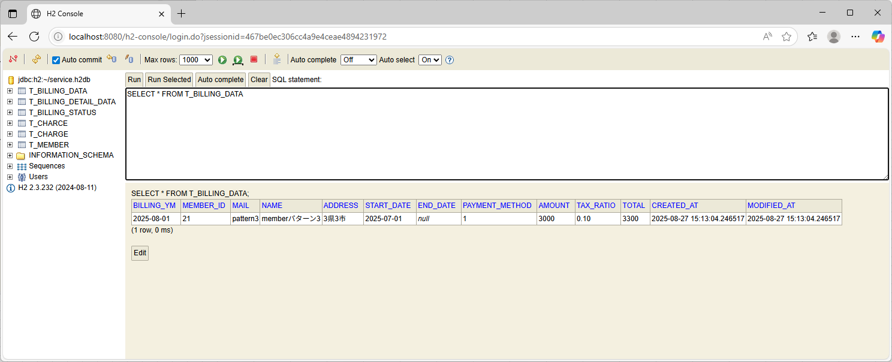

請求明細データテーブル：1件（対象年月：202508）

ケース1
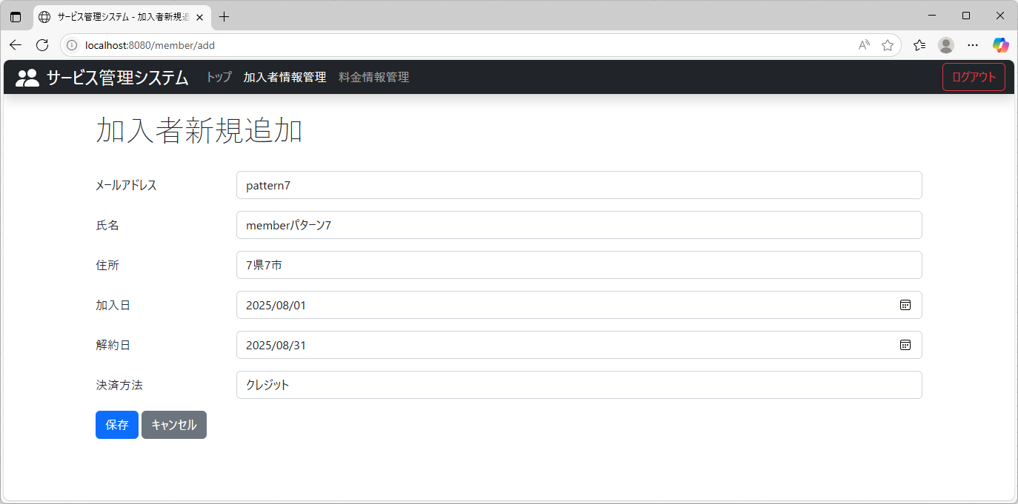
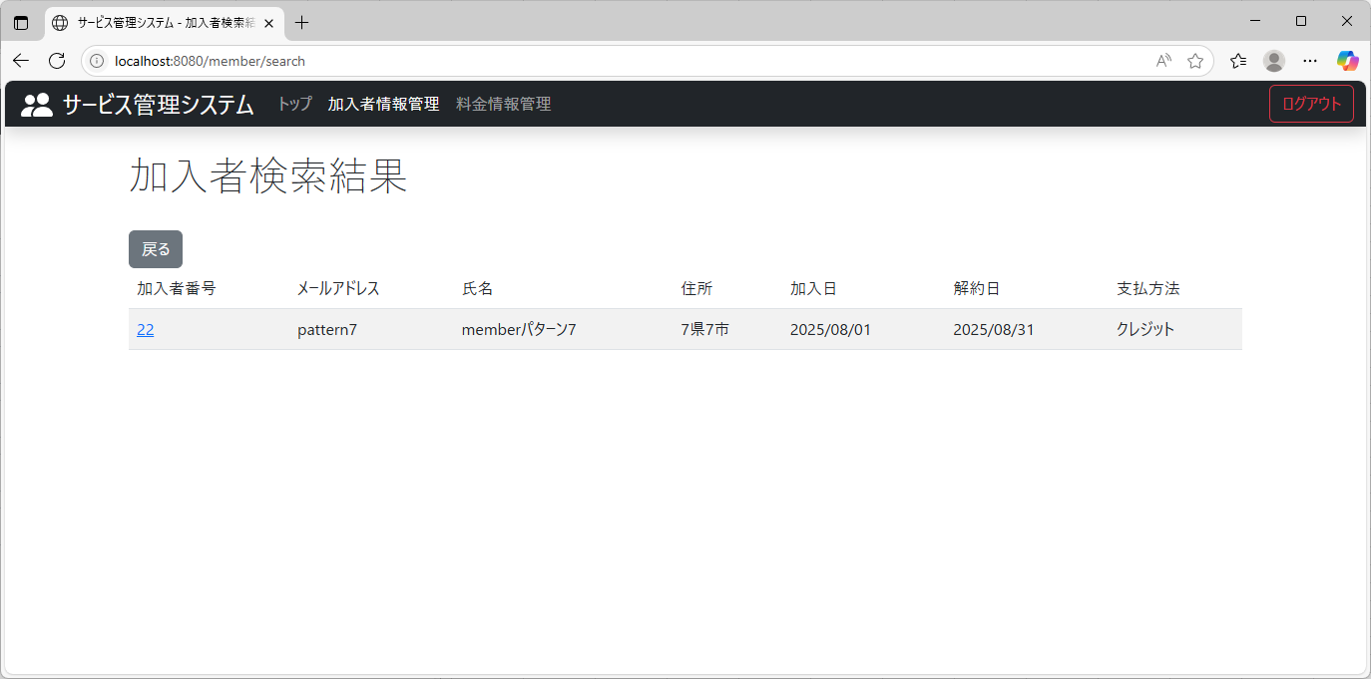
テスト内容： | 開始日と終了日が、対象年月（202508）に当てはまる加入者情報を登録する。
確認内容： | 加入者検索画面で、登録されていることを確認。

ケース2
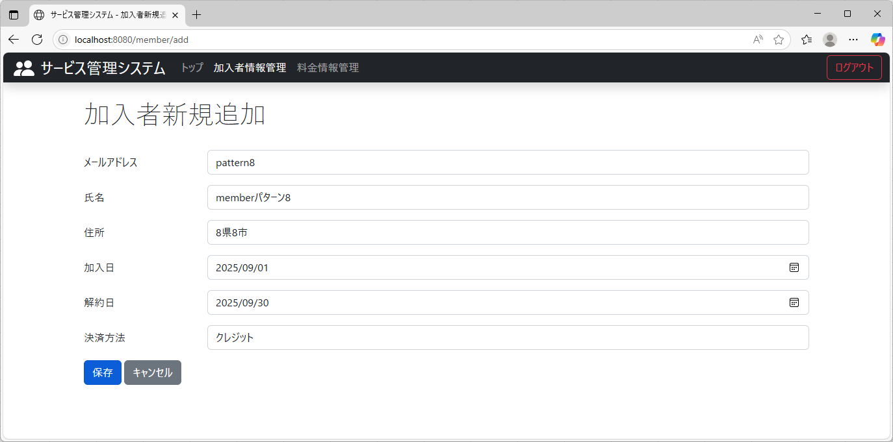
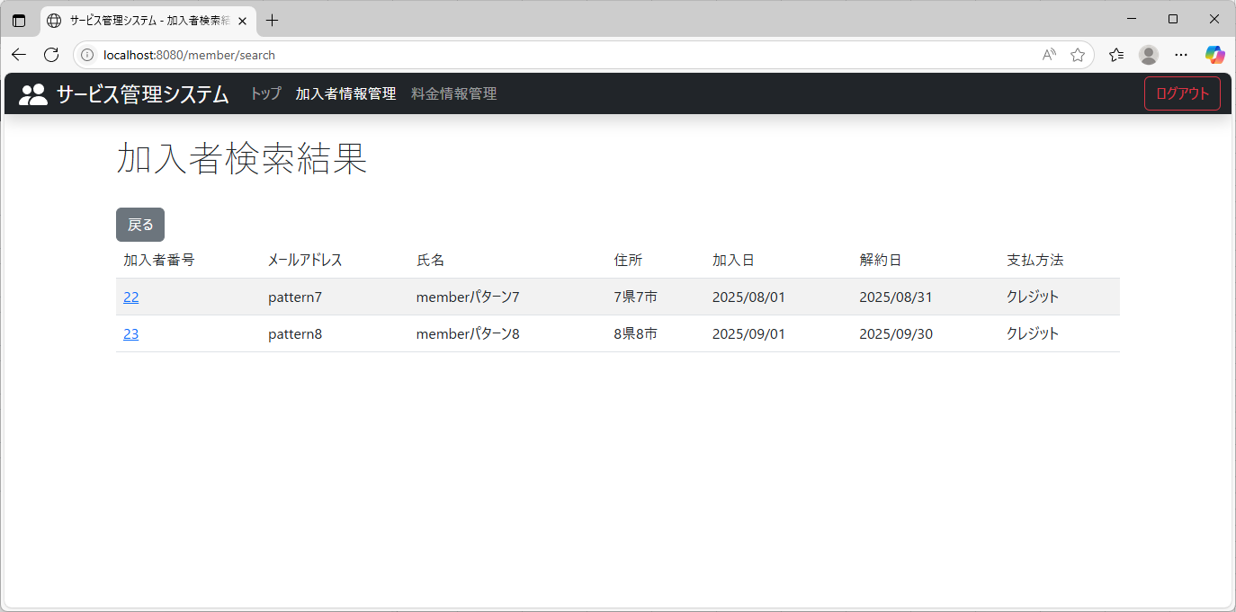
テスト内容： | 開始日と終了日が、対象年月（202508）に当てはまらない加入者情報を登録する。
確認内容： | 加入者検索画面で、登録されていることを確認。

ケース3
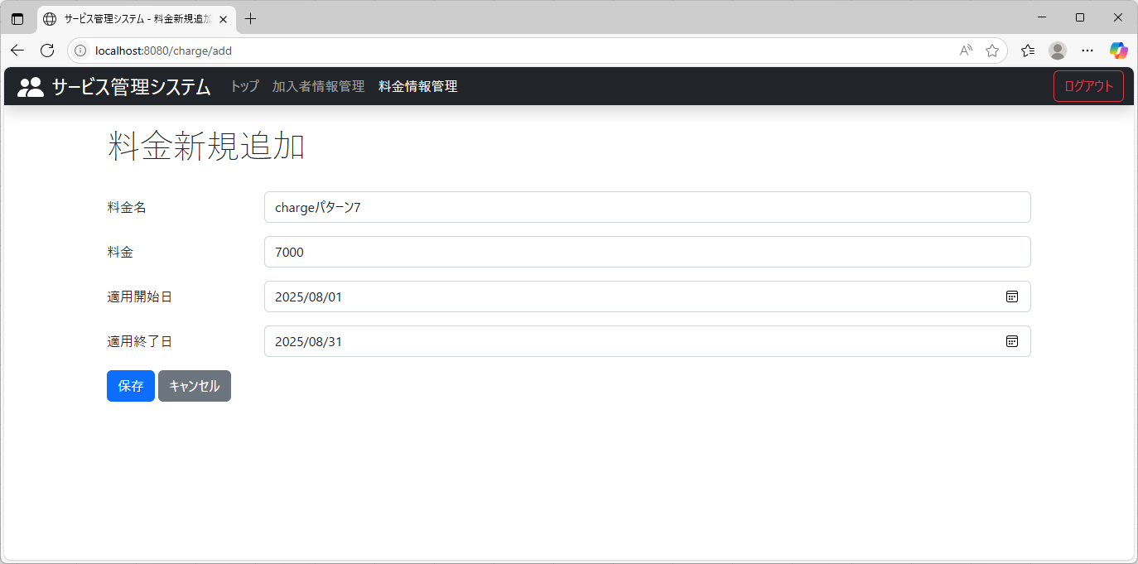
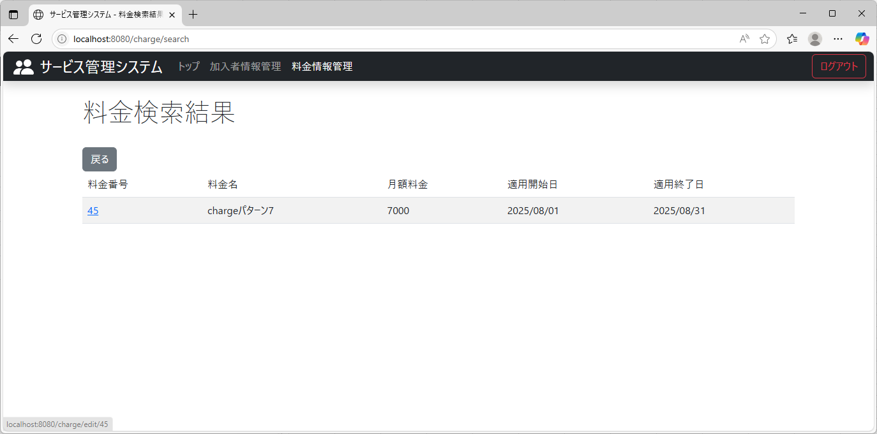
テスト内容： | 開始日と終了日が、対象年月（202508）に当てはまる料金情報を登録する。
確認内容： | 料金検索画面で、登録されていることを確認。

ケース4

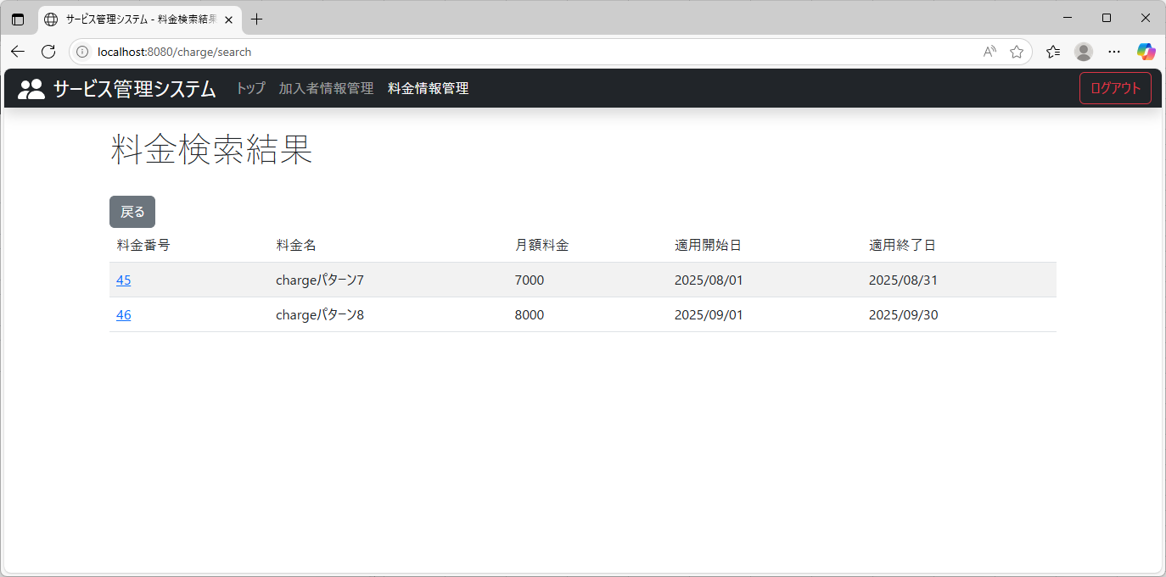
テスト内容： | 開始日と終了日が、対象年月（202508）に当てはまらない料金情報を登録する。
確認内容： | 料金検索画面で、登録されていることを確認。

ケース5
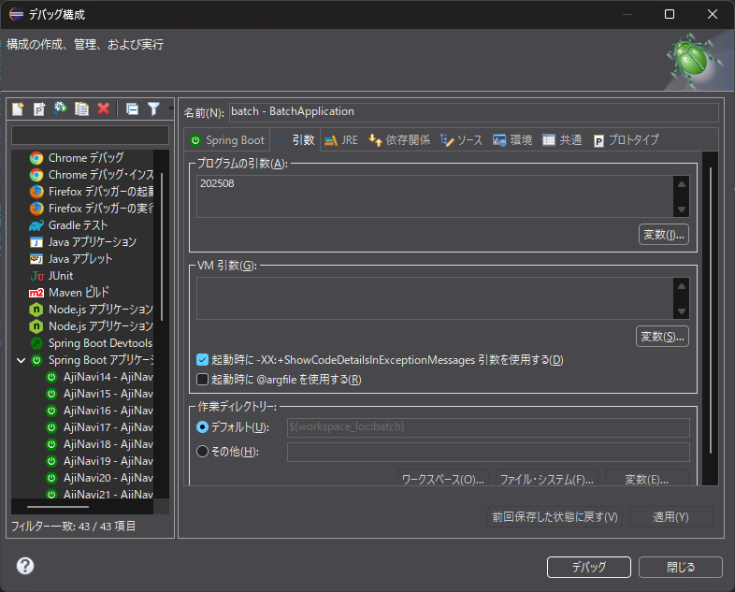
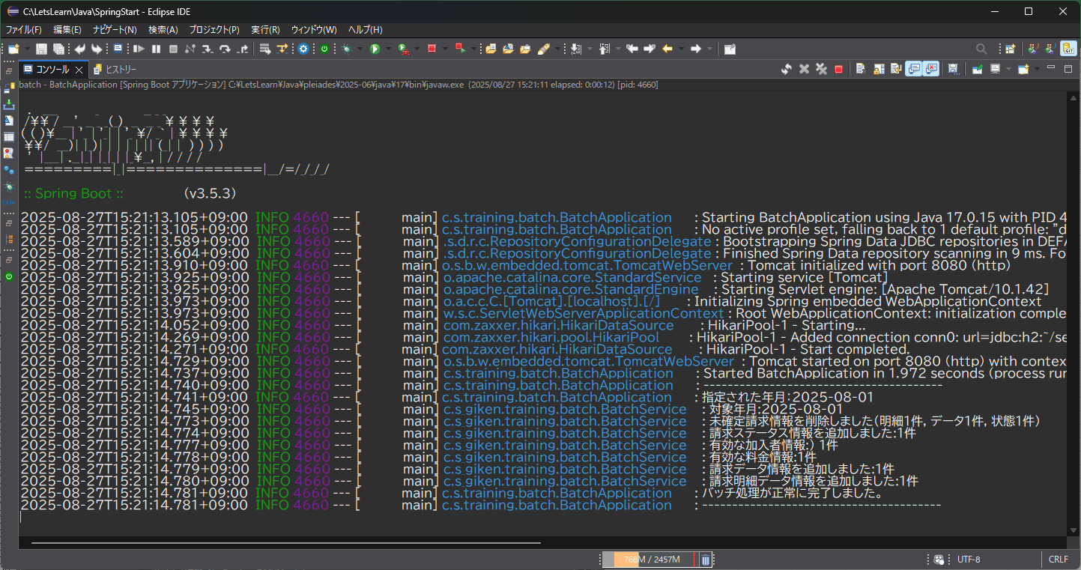
テスト内容： | 引数を指定し、バッチ処理を実行する。（202508）
確認内容： | ログを確認し、予めデータが入っている各テーブル（請求データ状態テーブル、請求データテーブル、請求明細データテーブル）のデータが削除されている旨、出力されていること。
確認内容： | 請求ステータス情報が1件追加されている旨、出力されていること。
確認内容： | 有効な加入者情報が1件である旨、出力されていること。
確認内容： | 有効な料金情報が1件である旨、出力されていること。
確認内容： | 請求データ情報が1件追加されている旨、出力されていること。
確認内容： | 請求明細データが1件追加されている旨、出力されていること。

ケース6
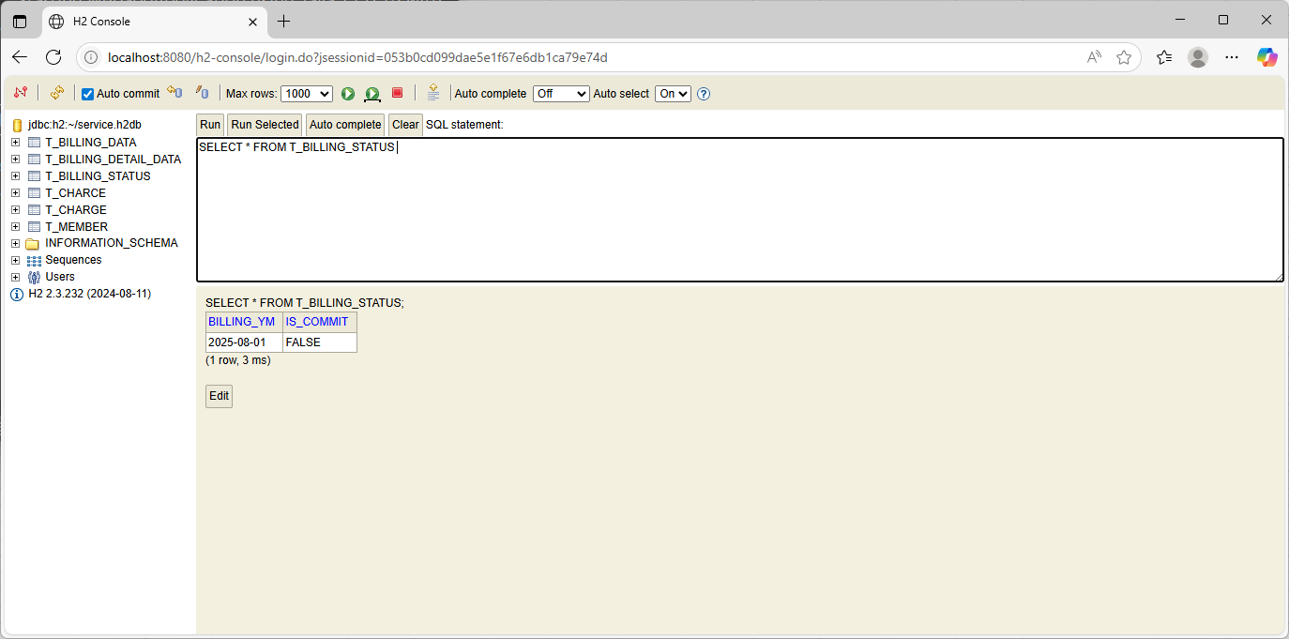
テスト内容： | データベースを確認する。（請求データ状態テーブル）
確認内容： | レコードが1件追加されていること。

ケース7
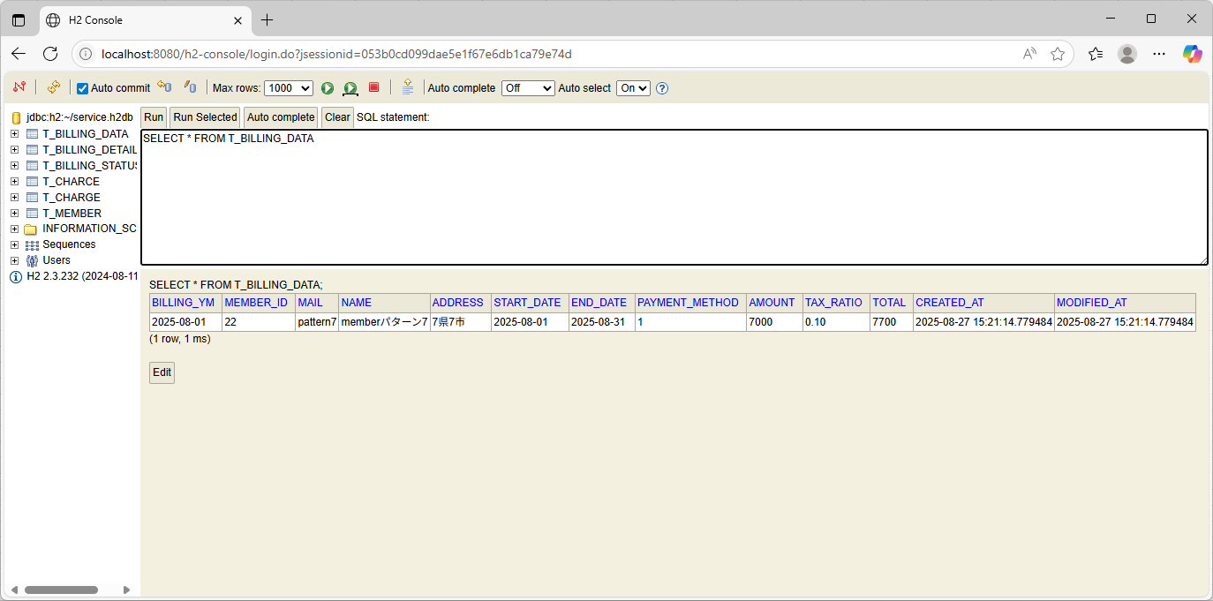
テスト内容： | データベースを確認する。（請求データテーブル）
確認内容： | レコードが1件追加されていること。

ケース8
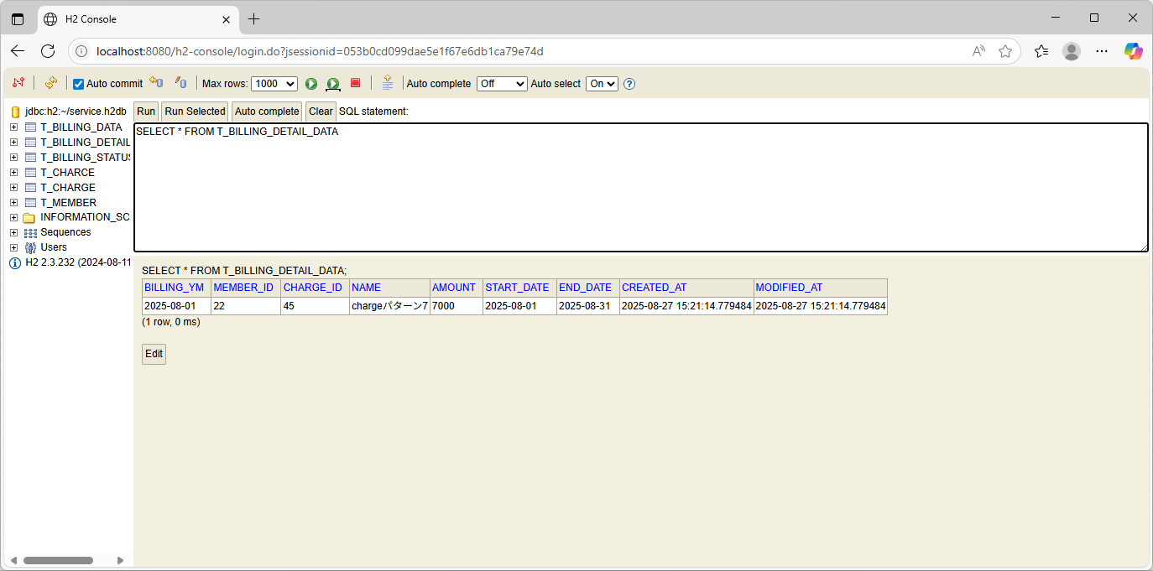
テスト内容： | データベースを確認する。（請求明細データテーブル）
確認内容： | レコードが1件追加されていること。

